logistic
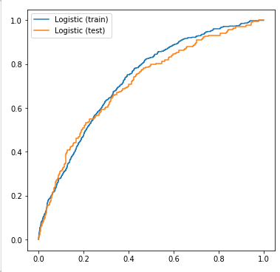
AUC train: | 0.7282792622
AUC test: | 0.71195424843

tree
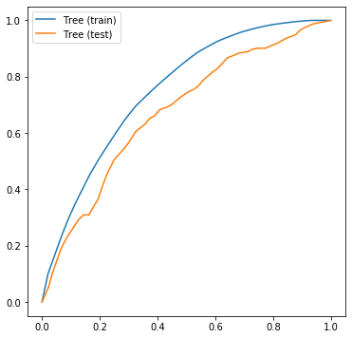
AUC train: | 0.75213443148
AUC test: | 0.67380919741

boosting
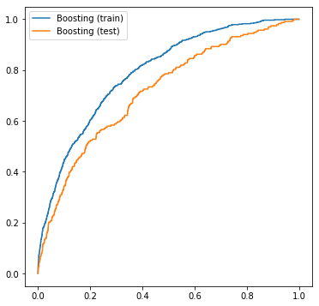
AUC train: | 0.7923686468
AUC test: | 0.71704312584

